상품제안서
세이프티씰 4in1 비상망치 벨트커터 마스크 SOS기능 | 상품코드: S29548

 |  |  |  |  |  |  | 02-713-8555 | www.synergygift.co.kr
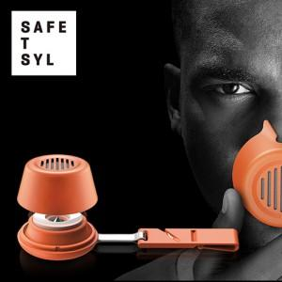

【상세/제작정보】 | 30개 미만 스티커 제작 및 부착비 별도 문의 바랍니다.

【인쇄/포장옵션】 | 스티커 / 자체케이스

【공급단가】 | 수량 | 20~ | 100~ | 300~ | 500~ | 1,000~
*VAT별도 | 단가 | 31,320원 | 30,160원 | 29,000원 | 27,840원 | 27,140원

【상품 URL】 | https://www.synergygift.co.kr:443/src/goods_detail.php?gdno=29548

